Bugs
Проект | EtnaTrader
Название документа | Баг-репорт 1
Требования | -
Цель проверки | Проверка правильной работы функционала виджета Trade Ticket
Дата проведения | 2024-02-06
Исполнитель | Павлович Е.М.
Среда тестирования | PC, Google Chrome Версия 121.0.6167.140 (Официальная сборка), (64 бит)
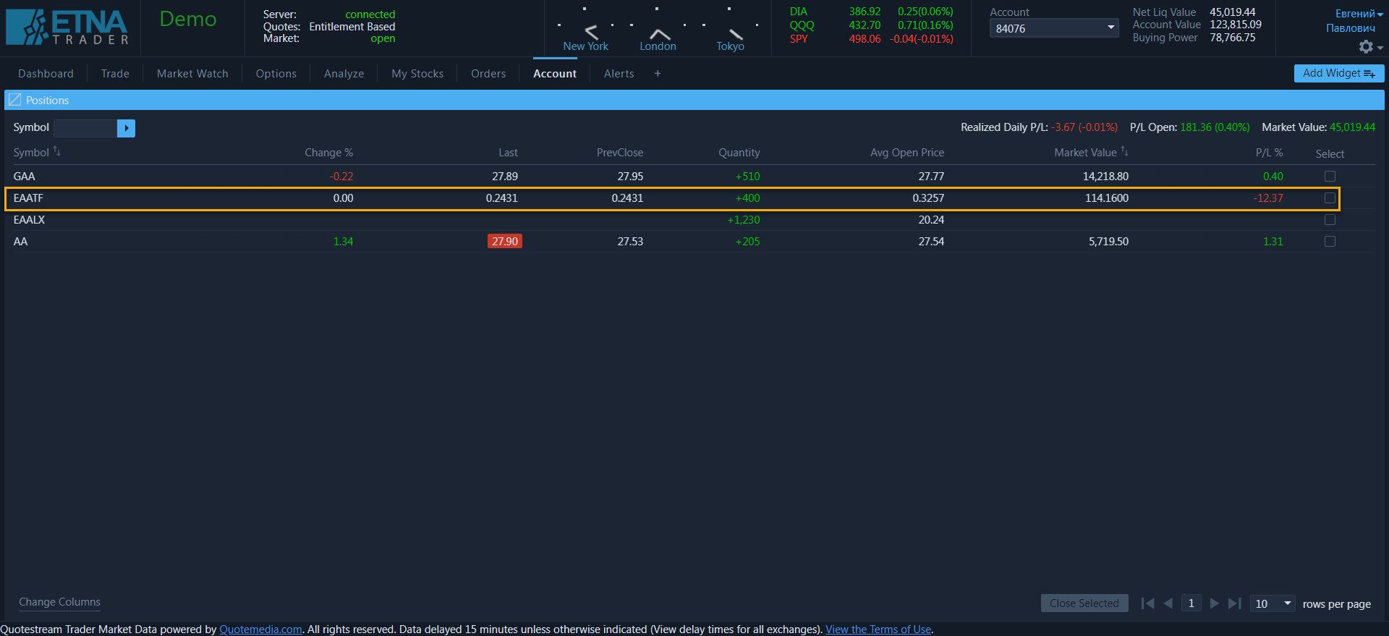
Шаги теста | 1. https://demo.etnatrader.com/
 | 2. Открыть виджет Trade Ticket
 | 3. Выбрать в поле Symbol позицию с нулевым объемом (volume) акций на бирже (например, EAATF)
 | 4. Выбрать любое количество акций и нажать кнопку "bye"
 | 5. В окне "Virification result" нажать кнопку "trade"
 | 6. Открыть виджет Positions
Ожидаемый результат | Информация об ордере не отображается в виджете Position при оформлении ордера на покупку акций с нулевым объемом акций на бирже
Фактический результат | Система отображает информацию об ордере в виджете Position при оформлении ордера на покупку акций с нулевым их объмом на бирже
Статус бага | Minor
Прикрепленный файл

Проект | EtnaTrader
Название документа | Баг-репорт 2
Требования | -
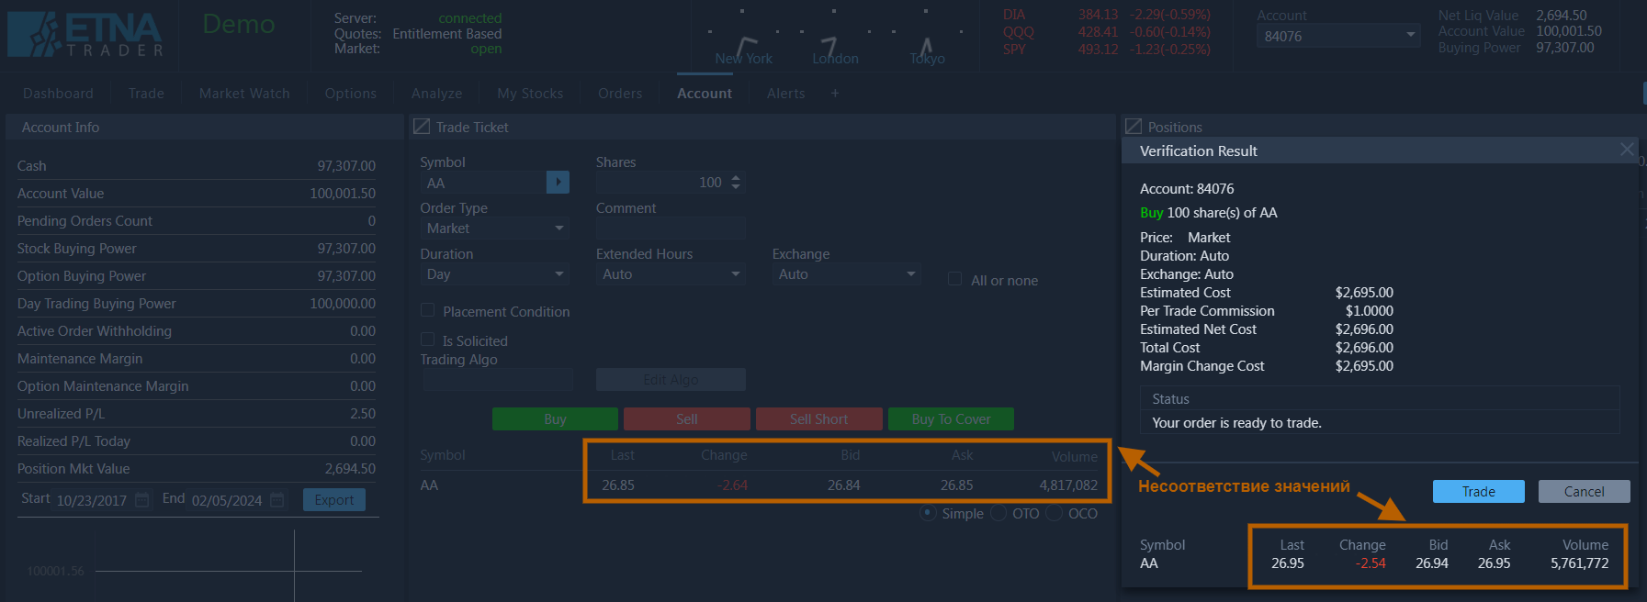
Цель проверки | Проверка правильной работы функционала виджета Trade Ticket
Дата проведения | 2024-02-06
Исполнитель | Павлович Е.М.
Среда тестирования | PC, Google Chrome Версия 121.0.6167.140 (Официальная сборка), (64 бит)
Шаги теста | 1. https://demo.etnatrader.com/
 | 2. Открыть виджет Trade Ticket
 | 3. Выбрать в поле Symbol любую позицию (например, AA)
 | 4. Выбрать любое количество акций и нажать кнопку "bye"
 | 5. В окне "Virification result" нажать кнопку "trade"
 | 6. Открыть виджет Positions
Ожидаемый результат | В окне "Virification result" информация об ордере соответствует информации в окне "Trade Ticket"
Фактический результат | В окне "Virification result" информация об ордере НЕ соответствует информации в окне "Trade Ticket" (обрати внимние особенно на volume)
Статус бага | Major
Прикрепленный файл

Проект | EtnaTrader
Название документа | Баг-репорт 3
Требования | -
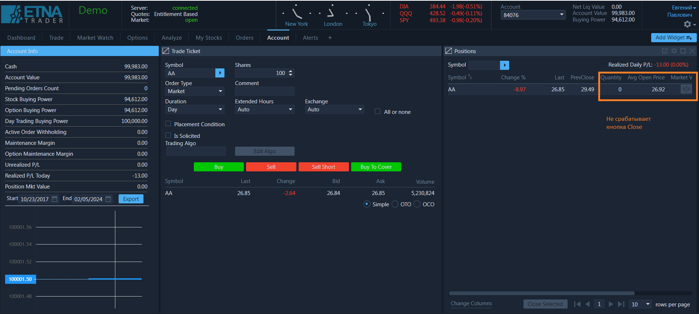
Цель проверки | Проверка правильной работы функционала виджета Trade Ticket
Дата проведения | 2024-02-06
Исполнитель | Павлович Е.М.
Среда тестирования | PC, Google Chrome Версия 121.0.6167.140 (Официальная сборка), (64 бит)
Шаги теста | 1. https://demo.etnatrader.com/
 | 2. Открыть виджет Trade Ticket
 | 3. Выбрать в поле Symbol любую позицию (например, AA)
 | 4. Выбрать 100 акций и нажать кнопку "bye"
 | 5. В окне "Virification result" нажать кнопку "trade"
 | 6. Открыть виджет Trade Ticket
 | 7. Выбрать в поле Symbol любую позицию (например, AA)
 | 8. Выбрать 100 акций и нажать кнопку "sell"
 | 9. В окне "Virification result" нажать кнопку "trade"
 | 10. Открыть виджет Positions
Ожидаемый результат | В окне "Position" количество акций AA равно нулю. Позиция закрывеается при нажатии на крестик
Фактический результат | В окне "Position" количество акций AA равно нулю. Позиция НЕ закрывеается при нажатии на крестик.
Статус бага | Minor
Прикрепленный файл

